PL
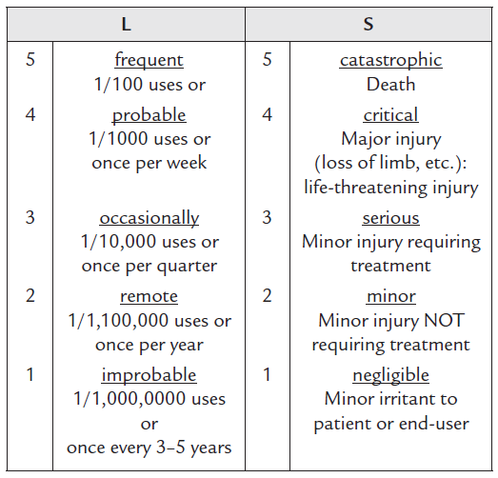
Probabilidad cualitativa | Rango cuantitativo de probabilidad | Índice | Valor Probabilístico
Casi imposible | Probabilidad<=10^-6 | 1 | 1.00E-06
Improbable | 10^-6<Probabilidad<=10^-5 | 3 | 1.00E-05
Remota | 10^-5<Probabilidad<=10^-4 | 5 | 1.00E-04
Ocasional | 10^-4<Probabilidad<=10^-3 | 7 | 1.00E-03
Probable | 10^-3<Probabilidad<=10^-2 | 9 | 1.00E-02
Frecuente | 10^-2<Probabilidad | 10 | 1.00E-01

